ปตร.ปากคลอง
 | โครงการสอบเทียบอาคารชลประทาน
 | สำนักบริหารจัดการน้ำและอุทกวิทยา กรมชลประทาน
 | ศูนย์อุทกวิทยาชลประทาน ภาคเหนือตอนบน

1 | ข้อมูลทางกายภาพ
 | 1.1 ข้อมูลระบบส่งน้ำที่ตั้งของอาคาร
 | - ข้อมูลทั่วไปของอาคาร |  | อาคารอัดน้ำกลางคลอง |  |  |  | อาคาร
 | - โครงการ |  | โครงการส่งน้ำและบำรุงรักษา แม่ยม
 | - ตำแหน่งที่ตั้ง กม. |  | 15+499 |  |  |  | คลองสายใหญ่
 | อำเภอ |  | สอง |  |  |  | จังหวัด | แพร่
 | - พิกัด |  | N 18º 21' 51.7'' |  | E 100º 11' 41.8''
 | - ลักษณะคลอง |  | ÿ คลองดิน |  | ÿ คลองดาดคอนกรีต

 | 1.2 ข้อมูลอาคาร
 | - ชื่ออาคาร |  | อาคารอัดน้ำกลางคลอง
 |  |  | จำนวนบาน |  |  | 7 | บาน
 |  |  | ขนาดบาน | กว้าง |  | 1.50 | เมตร
 |  |  |  | สูง |  | - | เมตร
 | - ระดับพื้น Inlet |  |  |  |  |  | เมตร (ร.ท.ก.)
 | - ระดับพื้น Outlet |  |  |  |  |  | เมตร (ร.ท.ก.)
 | - ระดับพื้นธรณีอาคาร |  |  |  |  | 0.000 | เมตร (ร.ส.ม.)
 | - ปริมาณน้ำไหลผ่านสูงสุด |  |  |  |  |  | ลูกบาศก์เมตร/วินาที
 | - รัศมีความโค้งของบาน (สำหรับบานโค้ง) |  |  |  |  |  | เมตร

 | 1.3 รูปภาพอาคารชลประทาน
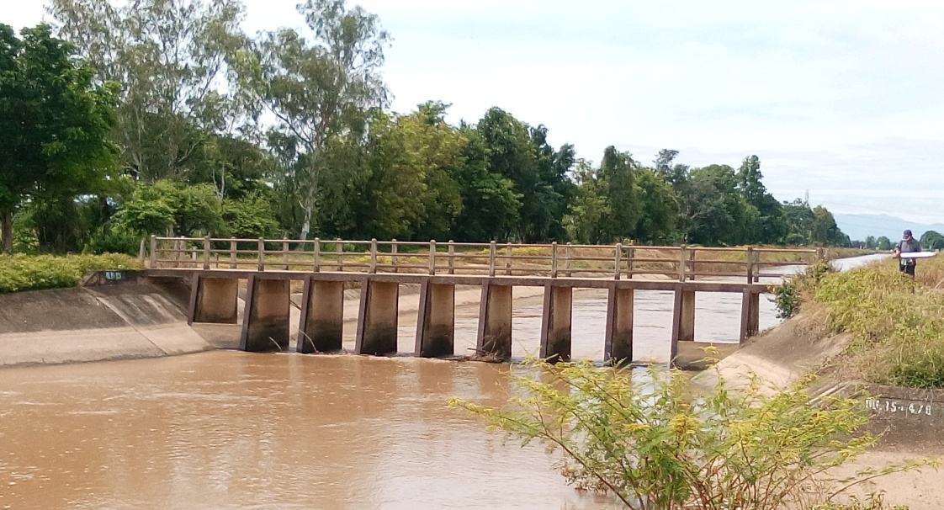

2 | ข้อมูลการสอบเทียบอาคารชลประทาน
 | ÿ Rating Curve

ที่ | ระดับน้ำ | ระดับ | H |  | ระยะเปิดบาน | Q | H/Go | Cd
 | ด้านเหนือน้ำ | ธรณี |  |  | (Go)
 | ม.(รทก./รสม.) | ม.(รทก./รสม.) |  |  | ม. | ลบ.ม./วินาที

สอบเทียบอาคาร อาคารอัดน้ำกลางคลอง โครงการ ส่งน้ำและบำรุงรักษา กิ่วลม-กิ่วคอหมา

3 | ข้อมูลการเปิดบานในระดับต่างๆ

ที่ | ระดับน้ำ | ระดับธรณี | H | ระยะเปิดบาน | H/Go | Cd | ปริมาณน้ำไหลผ่าน
 | ด้านเหนือน้ำ |  |  | (Go)
 | ม.(รทก./รสม.) | ม.(รทก./รสม.) |  | ม. |  |  | ลบ.ม./วินาที

หมายเหตุ สามารถนำไปใช้คำนวณในการยกบานระบายที่ระดับต่างๆ โดยป้อนข้อมูลระดับด้านเหนือน้ำและระดับที่ต้องการยกบาน
 | จะสามารถทราบปริมาณน้ำไหลผ่านอาคารได้ (กรอกข้อมูลในช่องว่างเท่านั้น ยกเว้นช่องสีทึบ)

